3 Tablica 1 - Graf 1
I. dio: Mirovinski fondovi (OMF-ovi)
Section I: Pension Funds (OMFs)

Tablica 1: Članstvo obveznih mirovinskih fondova (OMF-ova)1) |  |  |  |  | Svibanj 2014.
Table 1: Mandatory pension fund's (OMF's) membership1) |  |  |  |  | May 2014

Stavka / Item | AZ OMF | Erste Plavi OMF | PBZ/CO OMF | Raiffeisen OMF | Ukupno
Stanje na početku mjeseca OMF membership at the beginning of the month | 608,257 | 260,872 | 299,848 | 521,412 | 1,690,389
Udjel u ukupnom broju članova (u %) Share in total membership (in %) | 35.98% | 15.43% | 17.74% | 30.85% | 100.00%
Prve prijave First membership registration | 11 | 15 | 24 | 16 | 66
Naknadno dovršene prijave Subsequently completed registrations | 43 | 25 | 71 | 33 | 172
Raspored Regosa 2) Allocation by Regos 2) | 715 | 306 | 352 | 613 | 1,986
Ukupno novih članova New members total | 769 | 346 | 447 | 662 | 2,224
Prelasci u drugi OMF Transfer to other OMF | 5 | 5 | 12 | 17 | 39
Prelasci iz drugih fondova Transfer from other OMF | 16 | 11 | 8 | 4 | 39
Neto promjena Net transfer | 11 | 6 | -4 | -13 | -
Ukupan prestanak članstva Membership termination total | 74 | 34 | 49 | 88 | 245
Stanje na kraju tekućeg mjeseca OMF membership at the end of the month | 608,963 | 261,190 | 300,242 | 521,973 | 1,692,368
Mjesečna promjena (u %) Monthly change (in %) | 0.12% | 0.12% | 0.13% | 0.11% | 0.12%
Udjel u ukupnom broju članova (u %) Share in total membership (in %) | 35.98% | 15.43% | 17.74% | 30.84% | 100.00%
Izvor / Source: Regos, preliminarni podaci / Regos, preliminary data
1) Broj članova na kraju razdoblja ne sadrži raspored osiguranika kojima je zakonski rok za odabir OMF-a istekao u promatranom razdoblju.
1) Membership at the end of the period does not include the allocation of persons that missed the deadline for choosing OMF during the observed period.
2) Članove kojima je na kraju proteklog mjeseca istekao zakonski rok za osobni odabir OMF-a Regos je po službenoj dužnosti, temeljem razmjerne metode, rasporedio u jedan od OMF-ova prvi radni dan tekućeg mjeseca.
2) Persons for whoom the legaly prescribed dedline for selecting the fund expired at the end of previous month were alocated by Regos, using a proportional method, to one of pension funds.

Grafikon 1: Udjel OMFova u ukupnom broju članova |  |  |  |  | Svibanj 2014.
Chart 1: OMFs' shares in total membership |  |  |  |  | May 2014

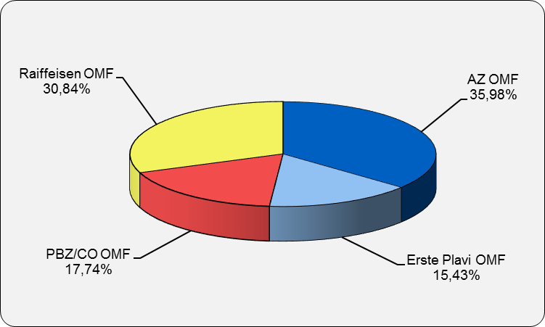

Izvor / Source: Regos, preliminarni podaci / Regos, preliminary data
Sadržaj / Contents

 |  |  |  |  | stranica/page 3

4 Tablica 2 - Graf 2
Tablica 2: Struktura članova OMF-a prema dobi i spolu |  |  |  |  |  |  |  |  | Svibanj 2014.
Table 2: Mandatory pension funds members age and sex structure |  |  |  |  |  |  |  |  | May 2014

 |  | Svibanj 2014. |  |  | Travanj 2014. |  | P r o m j e n a / C h a n g e
 |  | May 2014 |  |  | April 2014 |  | Brojčana / In number |  | u % / in %
Dob Age | Muškarci Male | Žene Female | Ukupno Total | Muškarci Male | Žene Female | Ukupno Total | Muškarci Male | Žene Female | Ukupno Total
≤ 18 | 2,027 | 1,558 | 3,585 | 2,122 | 1,676 | 3,798 | -95 | -118 | -5.61%
19 - 24 | 85,980 | 74,150 | 160,130 | 86,791 | 75,030 | 161,821 | -811 | -880 | -1.04%
25 - 29 | 131,430 | 124,572 | 256,002 | 132,081 | 125,078 | 257,159 | -651 | -506 | -0.45%
30 - 34 | 154,102 | 145,060 | 299,162 | 154,259 | 145,152 | 299,411 | -157 | -92 | -0.08%
35 - 39 | 146,325 | 140,129 | 286,454 | 145,853 | 139,879 | 285,732 | 472 | 250 | 0.25%
40 - 44 | 124,826 | 127,359 | 252,185 | 124,492 | 127,005 | 251,497 | 334 | 354 | 0.27%
45 - 49 | 120,975 | 122,414 | 243,389 | 120,862 | 122,237 | 243,099 | 113 | 177 | 0.12%
50 - 54 | 74,894 | 73,141 | 148,035 | 73,533 | 71,792 | 145,325 | 1,361 | 1,349 | 1.86%
55 - 59 | 22,463 | 15,744 | 38,207 | 22,118 | 15,441 | 37,559 | 345 | 303 | 1.73%
60 - 64 | 3,535 | 1,684 | 5,219 | 3388 | 1600 | 4,988 | 147 | 84 | 4.63%
≥ 65 | 0 | 0 | 0 | 0 | 0 | 0 | 0 | 0 | 0.00%
Ukupno / Total | 866,557 | 825,811 | 1,692,368 | 865,499 | 824,890 | 1,690,389 | 1,058 | 921 | 0.12%
Izvor / Source: Regos

Grafikon 2: Dobna i spolna struktura članova OMF-a na dan 31.5.2014.
Chart 2: OMF members age and sex structure as at 31 May 2014

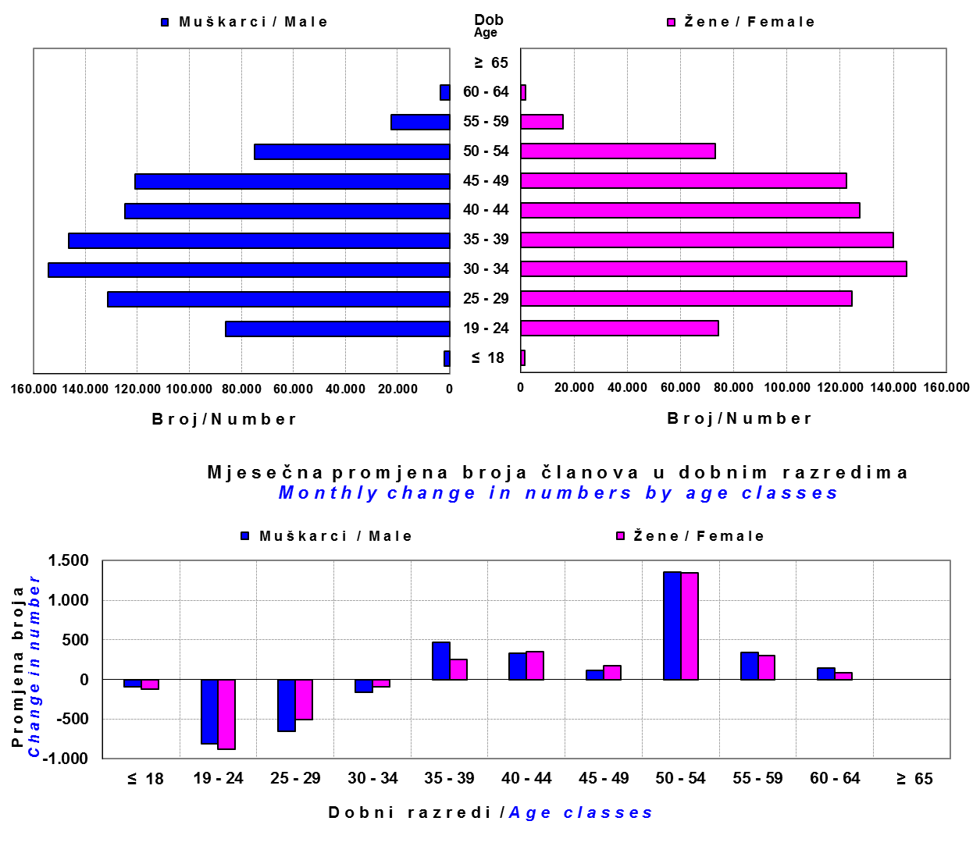

Izvor / Source: Regos

Sadržaj / Contents

 |  |  |  |  |  |  |  |  | stranica/page 4

8 Tablica 9 - Graf 3,4
Tablica 9: Neto imovina OMF-ova |  |  |  |  |  | Svibanj 2014.
Table 9: OMFs' net assets |  |  |  |  |  | May 2014

 |  |  |  | u tisućama kuna / in thousand HRK
Obvezni mirovinski fond Mandatory pension fund | Neto imovina OMF-ova / OMFs' net assets
 | Svibanj 2014. |  | Travanj 2014. |  | Promjena
 | May 2014 |  | April 2014 |  | Change
 | Iznos | Udjel | Iznos | Udjel | Iznos | u %
 | Amount | Share | Amount | Share | Amount | in %
AZ OMF | 24,147,917 | 40.24% | 23,549,921 | 40.26% | 597,996 | 2.54%
Erste Plavi OMF | 7,910,103 | 13.18% | 7,747,926 | 13.25% | 162,177 | 2.09%
PBZ/CO OMF | 9,650,534 | 16.08% | 9,390,673 | 16.06% | 259,861 | 2.77%
Raiffeisen OMF | 18,299,838 | 30.50% | 17,800,413 | 30.43% | 499,425 | 2.81%
Ukupno / Total | 60,008,392 | 100.00% | 58,488,933 | 100.00% | 1,519,459 | 2.60%
Izvor / Source: HANFA

Grafikon 3: Udjeli OMF-ova u ukupnoj neto imovini |  |  |  |  |  | Svibanj 2014.
Chart 3: OMFs' shares in total net assets |  |  |  |  |  | May 2014

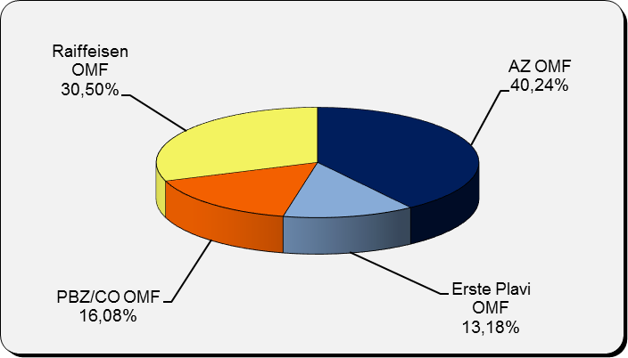

 | Izvor / Source: HANFA

Grafikon 4: Mjesečna promjena neto imovine OMF-ova |  |  |  |  |  | Svibanj 2014.
Chart 4: OMFs net assets monthly change |  |  |  |  |  | May 2014

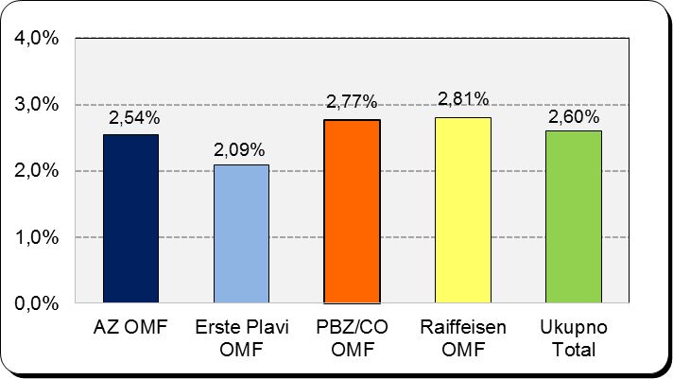

 | Izvor / Source: HANFA

Sadržaj / Contents

 |  |  |  |  |  | stranica / page 8

10 Graf 5
Grafikon 5: Vrijednosti obračunskih jedinica obveznih mirovinskih fondova | Svibanj 2014.
Chart 5: Values of OMFs' units of account | May 2014
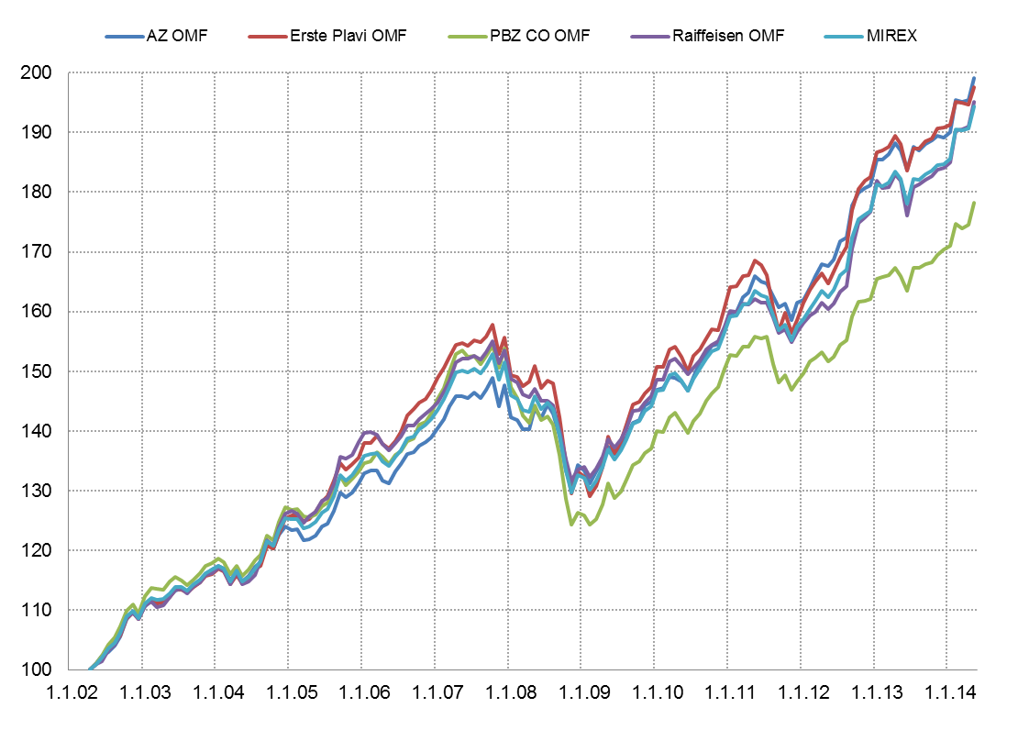

Izvor / Source: HANFA

Sadržaj / Contents

 | stranica / page 10

12 Tablica 12 - Graf 6
Tablica 12: Članstvo ODMF-ova1) |  |  |  |  |  |  | Svibanj 2014.
Table 12: ODMF's Membership1) |  |  |  |  |  |  | May 2014

Članstvo / Membership | AZ benefit ODMF | AZ profit ODMF | Croatia osiguranje ODMF | Erste Plavi Expert ODMF | Erste Plavi Protect ODMF | Raiffeisen ODMF | Ukupno Total
Početak razdoblja Beginning of the period | 23,906 | 82,389 | 20,107 | 17,556 | 15,087 | 50,912 | 209,957
Udjel Share | 11.39% | 39.24% | 9.58% | 8.36% | 7.19% | 24.25% | 100.00%
Novi članovi New members | 314 | 785 | 85 | 59 | 196 | 369 | 1,808
Mirovina Retirement | 17 | 50 | 19 | 10 | 7 | 68 | 171
Smrt Death | 2 | 6 | 1 | 3 | 1 | 6 | 19
Ostalo Other | 54 | 45 | 0 | 20 | 68 | 58 | 245
Ukupan prestanak članstva Membership termination total | 73 | 101 | 20 | 33 | 76 | 132 | 435
Kraj razdoblja End of the period | 24,147 | 83,073 | 20,172 | 17,582 | 15,207 | 51,149 | 211,330
Udjel Share | 11.43% | 39.31% | 9.55% | 8.32% | 7.20% | 24.20% | 100.00%
Izvor / Source: DMD-ovi / DMDs
1) Preliminarni podaci / Preliminary data

Grafikon 6: Udjel ODMFova u ukupnom broju članova |  |  |  |  |  |  | Svibanj 2014.
Chart 6: ODMFs' shares in total membership |  |  |  |  |  |  | May 2014

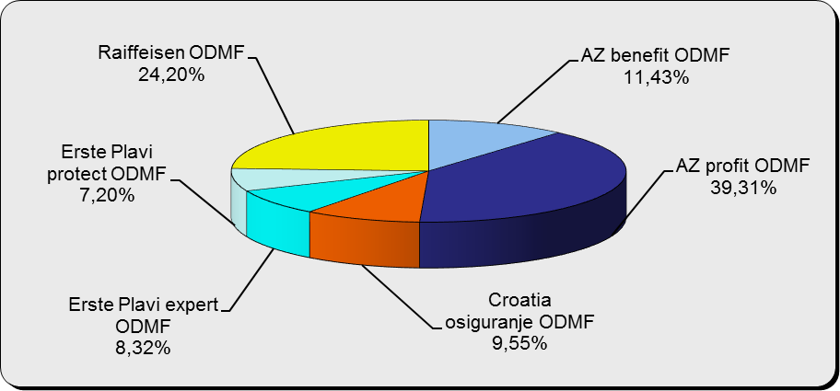

Izvor / Source: DMD-ovi / DMDs

Sadržaj / Contents

 |  |  |  |  |  |  | stranica / page 12

13 Tablica 13 - Graf 7
Tablica 13: Struktura članova ODMF-a prema dobi i spolu |  |  |  |  |  | KVARTALNI PODACI za: |  |  | OŽUJAK 2014.
Table 13: Open voluntary pension funds members age and sex structure |  |  |  |  |  | QUARTERLY DATA for: |  |  | MARCH 2014

 |  | Ožujak 2014. |  |  | Prosinac 2013. |  | P r o m j e n a / C h a n g e
 |  | March 2014 |  |  | December 2013 |  | Brojčana / In number |  | u % / in %
Dob Age | Muškarci Male | Žene Female | Ukupno Total | Muškarci Male | Žene Female | Ukupno Total | Muškarci Male | Žene Female | Ukupno Total
≤ 18 | 1,022 | 830 | 1,852 | 1,003 | 810 | 1,813 | 19 | 20 | 2.15%
19 - 24 | 4,911 | 3,010 | 7,921 | 4,910 | 3,011 | 7,921 | 1 | -1 | 0.00%
25 - 29 | 11,964 | 8,573 | 20,537 | 11,827 | 8,416 | 20,243 | 137 | 157 | 1.45%
30 - 34 | 15,698 | 12,372 | 28,070 | 15,455 | 12,201 | 27,656 | 243 | 171 | 1.50%
35 - 39 | 16,023 | 14,387 | 30,410 | 15,641 | 14,049 | 29,690 | 382 | 338 | 2.43%
40 - 44 | 15,106 | 15,560 | 30,666 | 14,727 | 15,181 | 29,908 | 379 | 379 | 2.53%
45 - 49 | 15,171 | 16,656 | 31,827 | 14,767 | 16,378 | 31,145 | 404 | 278 | 2.19%
50 - 59 | 16,668 | 17,795 | 34,463 | 16,176 | 17,403 | 33,579 | 492 | 392 | 2.63%
60 - 69 | 8,870 | 9,404 | 18,274 | 8,767 | 9,240 | 18,007 | 103 | 164 | 1.48%
70 - 84 | 2,316 | 2,125 | 4,441 | 2315 | 2114 | 4,429 | 1 | 11 | 0.27%
≥ 85 | 61 | 96 | 157 | 61 | 94 | 155 | 0 | 2 | 1.29%
Ukupno Total | 107,810 | 100,808 | 208,618 | 105,649 | 98,897 | 204,546 | 2,161 | 1,911 | 1.99%
Izvor / Source: DMD-ovi / DMDs

Grafikon 7: Dobna i spolna struktura članova ODMF-a na dan 31.3.2014.
Chart 7: ODMF members age and sex structure as at 31 March 2014

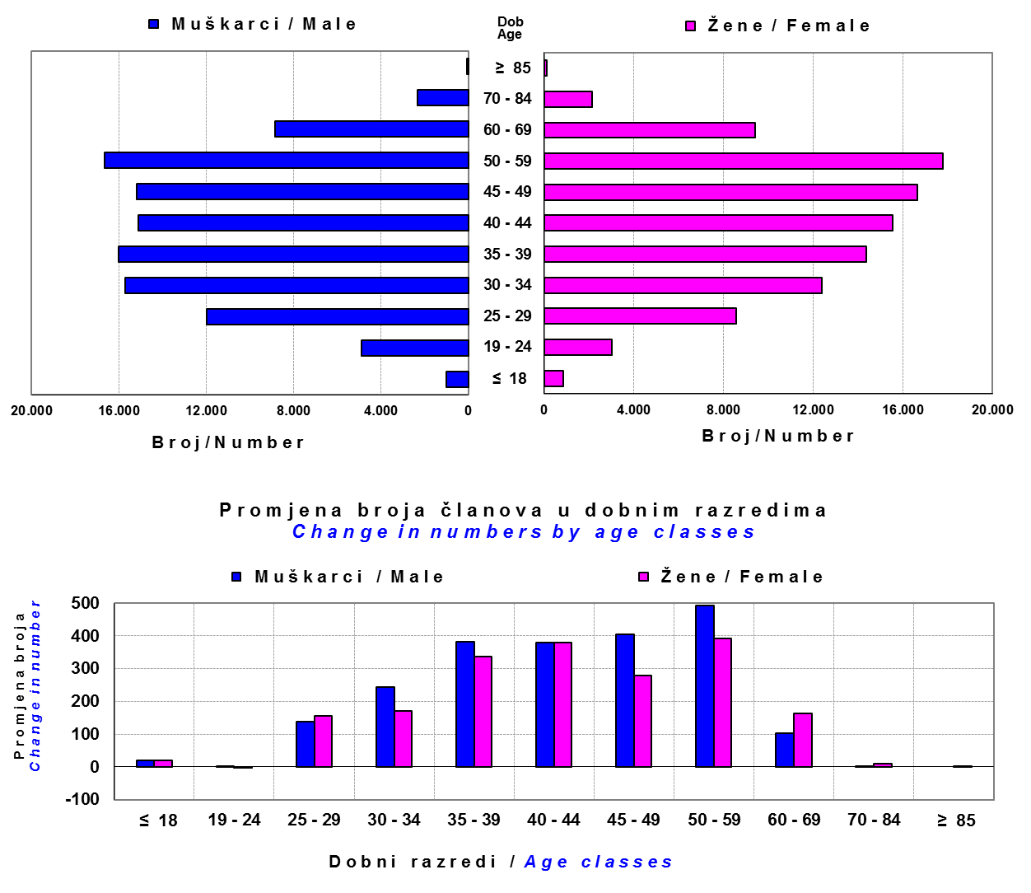

Izvor / Source: DMD-ovi / DMDs

Sadržaj / Contents

 |  |  |  |  |  |  |  |  | stranica/page 13

14 Tablica 14 - Graf 8
Tablica 14: Bruto mirovinski doprinosi uplaćeni ODMF-ovima1) |  |  |  |  | Svibanj 2014.
Table 14: Gross pension contributions paid to ODMFs1) |  |  |  |  | May 2014

 |  |  |  | u tisućama kuna / in thousand HRK
Otvoreni dobrovoljni mirovinski fond Open-end voluntary pension fund | Bruto mirovinski doprinosi / Gross pension contributions
 | Svibanj 2014. | Travanj 2014. | Mjesečna promjena | Sveukupno od početka djelovanja 2) | Prirast ukupnih bruto doprinosa u tekućem mjesecu
 | May 2014 | April 2014 | Monthly change | Grand total since the start of activity 2) | Total net contributions growth in current month
AZ benefit ODMF | 4,697 | 3,409 | 37.79% | 267,532 | 1.79%
AZ profit ODMF | 8,766 | 8,623 | 1.65% | 948,538 | 0.93%
Croatia osiguranje ODMF | 1,015 | 1,130 | -10.12% | 182,068 | 0.56%
Erste Plavi Expert ODMF | 1,021 | 1,175 | -13.04% | 160,152 | 0.64%
Erste Plavi Protect ODMF | 1,314 | 1,378 | -4.62% | 91,490 | 1.46%
Raiffeisen ODMF | 4,536 | 4,765 | -4.81% | 845,991 | 0.54%
Ukupno / Total | 21,350 | 20,480 | 4.25% | 2,495,771 | 0.86%
Izvor / Source: DMD-ovi / DMDs
1) Bruto doprinosi jednaki su ukupno uplaćenim doprinosima članova dobrovoljnih mirovinskih fondova, prije odbitka naknade DMD-ova od uplaćenih doprinosa.
1) Gross contribution is a contribution paid in by a member of a voluntary pension fund which includes DMDs' entry fee.
2) U ukupnim uplatama iskazana su i uplaćena sredstva državnog poticaja.
2) Total net contributions include state subsidies.

Grafikon 8: Mjesečna promjena bruto mirovinskih doprinosa uplaćenih ODMF-ovima |  |  |  |  | Svibanj 2014.
Chart 8: Monthly change of gross pension contributions paid to ODMFs |  |  |  |  | May 2014

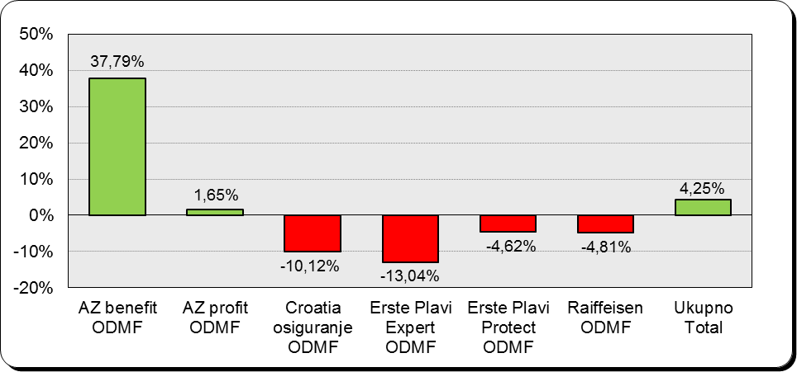

Izvor / Source: DMD-ovi / DMDs

Sadržaj / Contents

 |  |  |  |  | stranica / page 14

15 Tablica 15 - Graf 9,10
Tablica 15: Neto imovina ODMF-ova |  |  |  |  |  | Svibanj 2014.
Table 15: ODMFs' net assets |  |  |  |  |  | May 2014

 |  |  |  |  |  | u tisućama kuna / in thousand HRK
Naziv fonda Fund's name | Neto imovina / Net assets
 | Svibanj 2014. |  | Travanj 2014. |  | Promjena
 | May 2014 |  | April 2014 |  | Change
 | Iznos | Udjel | Iznos | Udjel | Iznos | u %
 | Amount | Share | Amount | Share | Amount | in %
...
Croatia osiguranje ODMF | 148,903 | 6.28% | 145,901 | 6.29% | 3,002 | 2.06%
Erste Plavi Expert ODMF | 151,133 | 6.37% | 148,674 | 6.41% | 2,459 | 1.65%
Erste Plavi Protect ODMF | 81,541 | 3.44% | 80,062 | 3.45% | 1,480 | 1.85%
Raiffeisen ODMF | 768,121 | 32.38% | 751,736 | 32.39% | 16,385 | 2.18%
Ukupno / Total | 2,371,986 | 100.00% | 2,321,140 | 100.00% | 50,846 | 2.19%
Izvor /Source: HANFA

Grafikon 9: Udjeli pojedinih ODMF-ova u ukupnoj neto imovini |  |  |  |  |  | Svibanj 2014.
Chart 9: ODMFs' shares in total net assets |  |  |  |  |  | May 2014

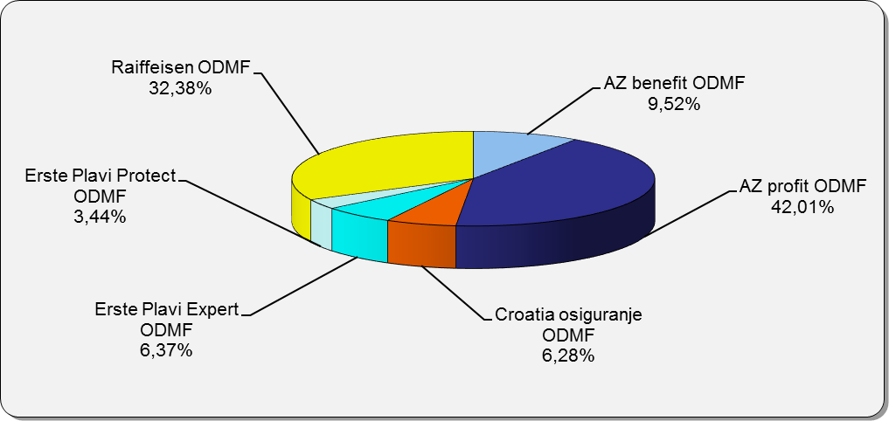

Izvor /Source: HANFA

Grafikon 10: Mjesečna promjena neto imovine ODMF-ova |  |  |  |  |  | Svibanj 2014.
Chart 10: ODMFs net assets monthly change |  |  |  |  |  | May 2014

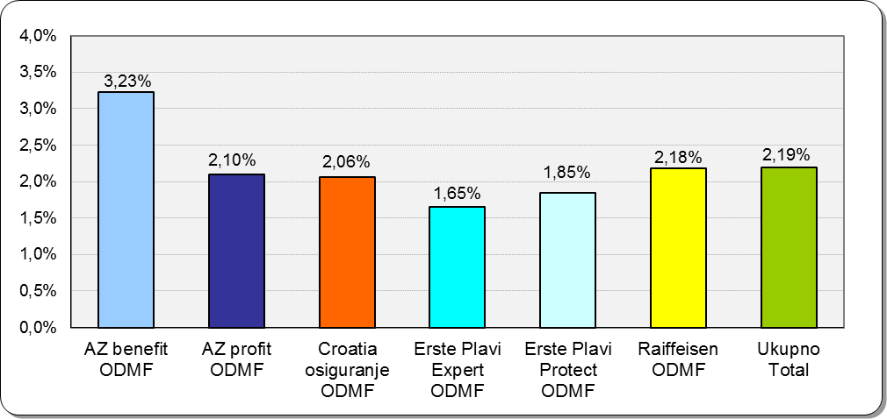

Izvor /Source: HANFA

Sadržaj / Contents
 |  |  |  |  |  | stranica / page 15

19 Tablica 19 - Graf 11
...
 |  | Ožujak 2014. |  |  | Prosinac 2013. |  | P r o m j e n a / C h a n g e
60 - 69 | 1,011 | 360 | 1,371 | 1,019 | 365 | 1,384 | -8 | -5 | -0.94%
70 - 84 | 51 | 8 | 59 | 48 | 10 | 58 | 3 | -2 | 1.72%
≥ 85 | 0 | 0 | 0 | 5 | 3 | 8 | -5 | -3 | 0.00%
Ukupno Total | 13,954 | 9,859 | 23,813 | 12,833 | 9,852 | 22,685 | 1,121 | 7 | 4.97%
Izvor / Source: DMD-ovi / DMDs

Grafikon 11: Dobna i spolna struktura članova ZDMF-a na dan 31.3.2014.
Chart 11: ZDMF members age and sex structure as at 31 March 2014

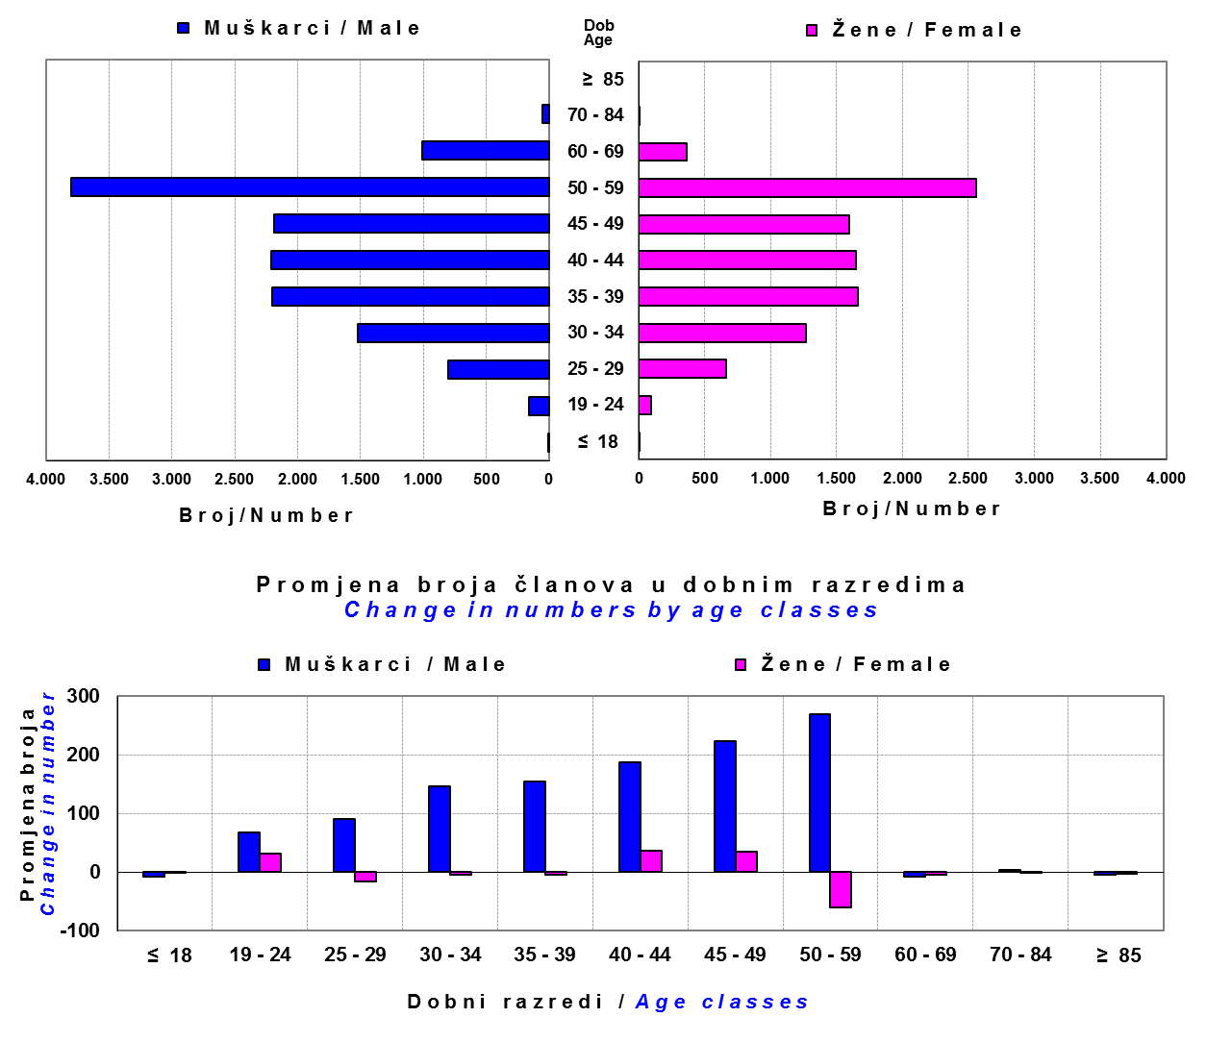

Izvor / Source: DMD-ovi / DMDs

Sadržaj / Contents

 |  |  |  |  |  |  |  |  | stranica / page 19

20 Tablica 20 - Graf 12
...
Dobrovoljno mirovinsko društvo Voluntary pension fund management company | Zatvoreni dobrovoljni mirovinski fond Closed-end voluntary pension fund | Vrijednosti obračunskih jedinica ZDMF-ova Values of ZDMFs' units of account | Prinosi ZDMF-ova / ZDMFs' rates of return
Izvor / Source: HANFA

Grafikon 12: Mjesečni prinosi ZDMF-ova |  |  |  | Svibanj 2014.
Chart 12: ZDMF monthly rates of return |  |  |  | May 2014
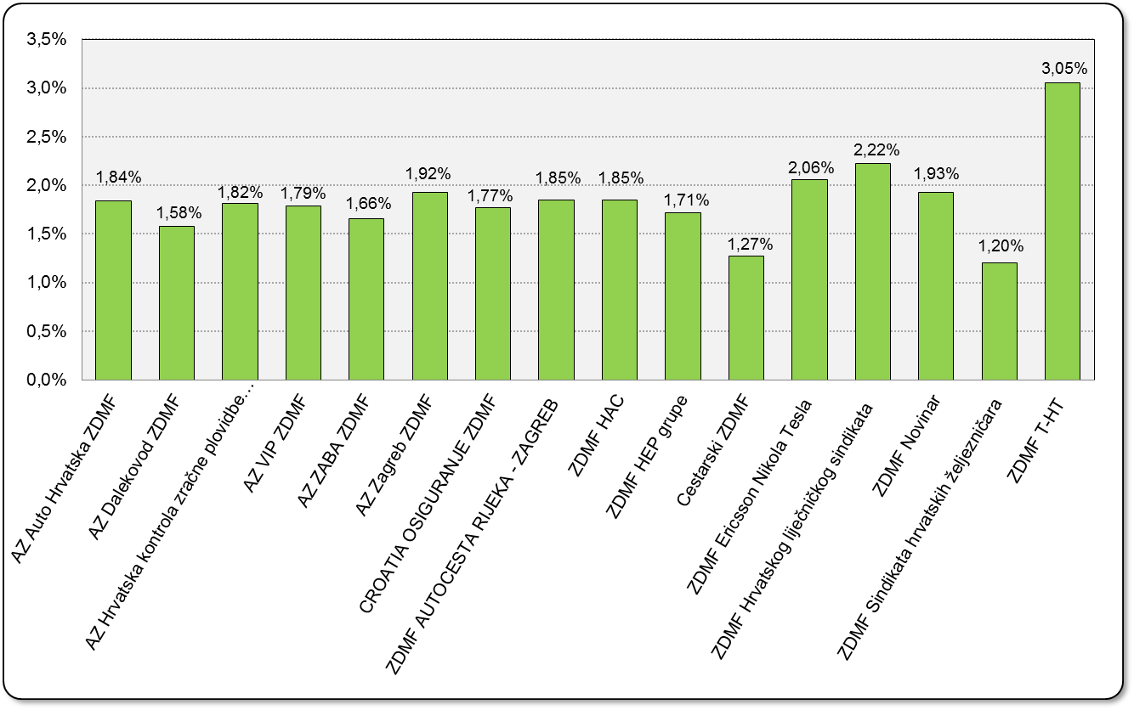

Izvor / Source: HANFA

Sadržaj / Contents

 |  |  |  | stranica / page 20

21 Tablica 21,22 - Graf 13,14
...
Godina Year | Korisnici Pensioners | Ugovori Contracts
Izvor / Source: HANFA

 |  |  | Izvor / Source: HANFA

Tablica 22: Broj korisnika i broj ugovora u zadnjih godinu dana |  |  | Grafikon 14: Broj korisnika i broj ugovora u zadnjih godinu dana | Kvartalni podaci Quarterly data
Table 22: Number of pensioners and contracts over the past year |  |  | Chart 14: Number of pensioners and contracts over the past year
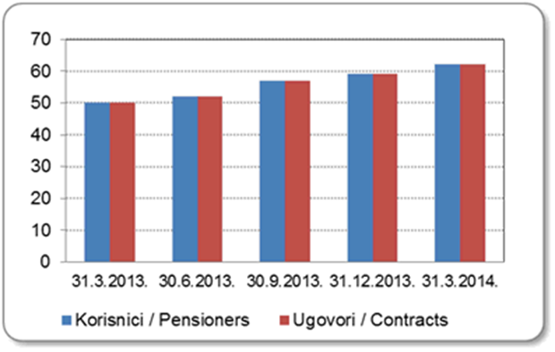
Mjesec Month | Korisnici* Pensioners* | Ugovori Contracts
31.3.2013. | 50 | 50
30.6.2013. | 52 | 52
30.9.2013. | 57 | 57
31.12.2013. | 59 | 59
31.3.2014. | 62 | 62
Izvor / Source: HANFA

 |  |  | Izvor / Source: HANFA

*Posljednjim dopunama Zakona o mirovinskim osiguravajućim društvima i isplati mirovina na temelju individualne kapitalizirane štednje („Narodne novine“ br. 114/11), a u smislu odredbi članka 103.a stavka 1. korisnicima mirovina, koji su na svoj zahtjev pristupili obveznom mirovinskom osiguranju na temelju individualne kapitalizirane štednje, omogućeno je da im se odredi i isplaćuje mirovina kao da su bili osigurani samo u obveznom mirovinskom osiguranju na temelju generacijske solidarnosti, uz uvjet da korisnik mirovine zahtjev za određivanje mirovine prema ovome članku podnese osiguravajućem društvu u roku od 90 dana od dana stupanja na snagu ovoga zakona.

*The latest Amendments to the Act on Pension Insurance Companies and Payment of Pension Annuities Based on Individual Capitalised Savings (Official Gazette 114/11), namely Article 103a, paragraph 1, enabled pension beneficiaries who have joined the mandatory pension scheme based on individual capitalised savings at their own request to have their pension annuities determined and paid under the same terms as if they had been insured only within the mandatory pension scheme based on solidarity between generations, provided that the pension beneficiary submits the application for determination of the pension (in accordance with that Article) to the pension insurance company within 90 days from the entry into force of the said Act.
Sadržaj / Contents
 |  |  |  |  | stranica / page 21

22 Tablica 23,24 - Graf 15,16
...
 |  |  | Izvor / Source: HANFA

Tablica 24: Broj korisnika i broj ugovora u zadnjih godinu dana |  |  | Grafikon 16: Broj korisnika i broj ugovora u zadnjih godinu dana | Kvartalni podaci Quarterly data
Table 24: Number of pensioners and contracts over the past year |  |  | Chart 16: Number of pensioners and contracts over the past year

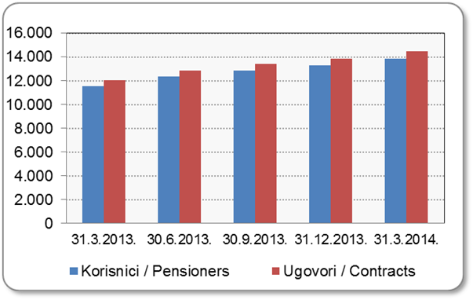
Mjesec Month | Korisnici Pensioners | Ugovori Contracts
31.3.2013. | 11,541 | 12,020
30.6.2013. | 12,337 | 12,865
30.9.2013. | 12,855 | 13,416
31.12.2013. | 13,311 | 13,874
31.3.2014. | 13,874 | 14,462
Izvor / Source: HANFA

 |  |  | Izvor / Source: HANFA

Sadržaj / Contents
...

24 Tablica 26 - Graf 17
...
 | u tisućama kuna / in thousand HRK
24 | Tontine Tontine | - | - | - | -
25 | Osiguranje s kapitalizacijom isplate Assurance with paid-up sum assured | - | - | - | -
 | UKUPNO (neživotna osiguranja, vrste 01 - 18) TOTAL (non-life insurance, lines 01 -18) | 2,981,703 | 2,832,567 | 407,689 | 1,172,727
 | UKUPNO (životna osiguranja, vrste 19 - 25) TOTAL (life assurance 19 - 25) | 1,490,818 | 1,100,459 | 25,390 | 627,758
 | UKUPNO / TOTAL | 4,472,521 | 3,933,026 | 433,079 | 1,800,485
Izvor / Source: HANFA

Grafikon 17: Udio bruto zaračunate premije po vrstama osiguranja
Chart 17: Gross Written Premium by Line of Insurance

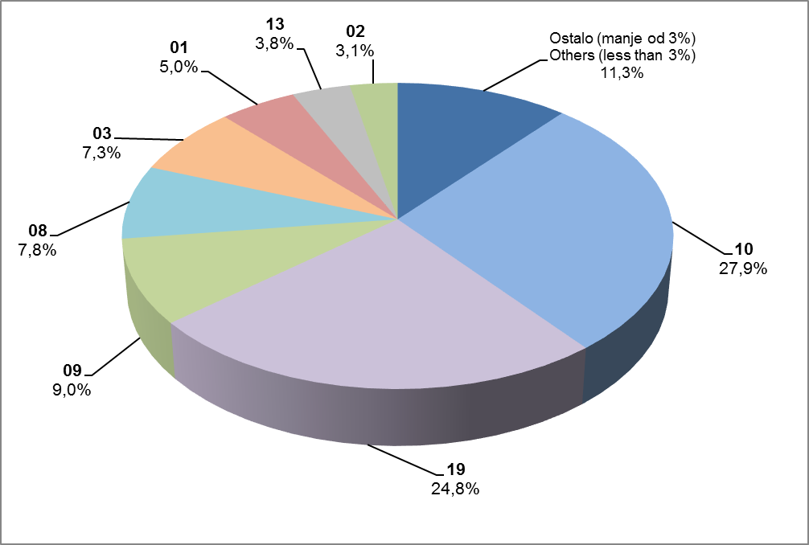

Izvor / Source: HANFA

Sadržaj / Contents
...

25 Graf 18
Grafikon 18: Udio zaračunate bruto premije i likvidiranih šteta po društvima za osiguranje po vrstama osiguranja za period od 1. siječnja do 31. svibnja 2014.
Chart 18: Share of written premium and claims settled per line of insurances for the period 1 January - 31 May 2014

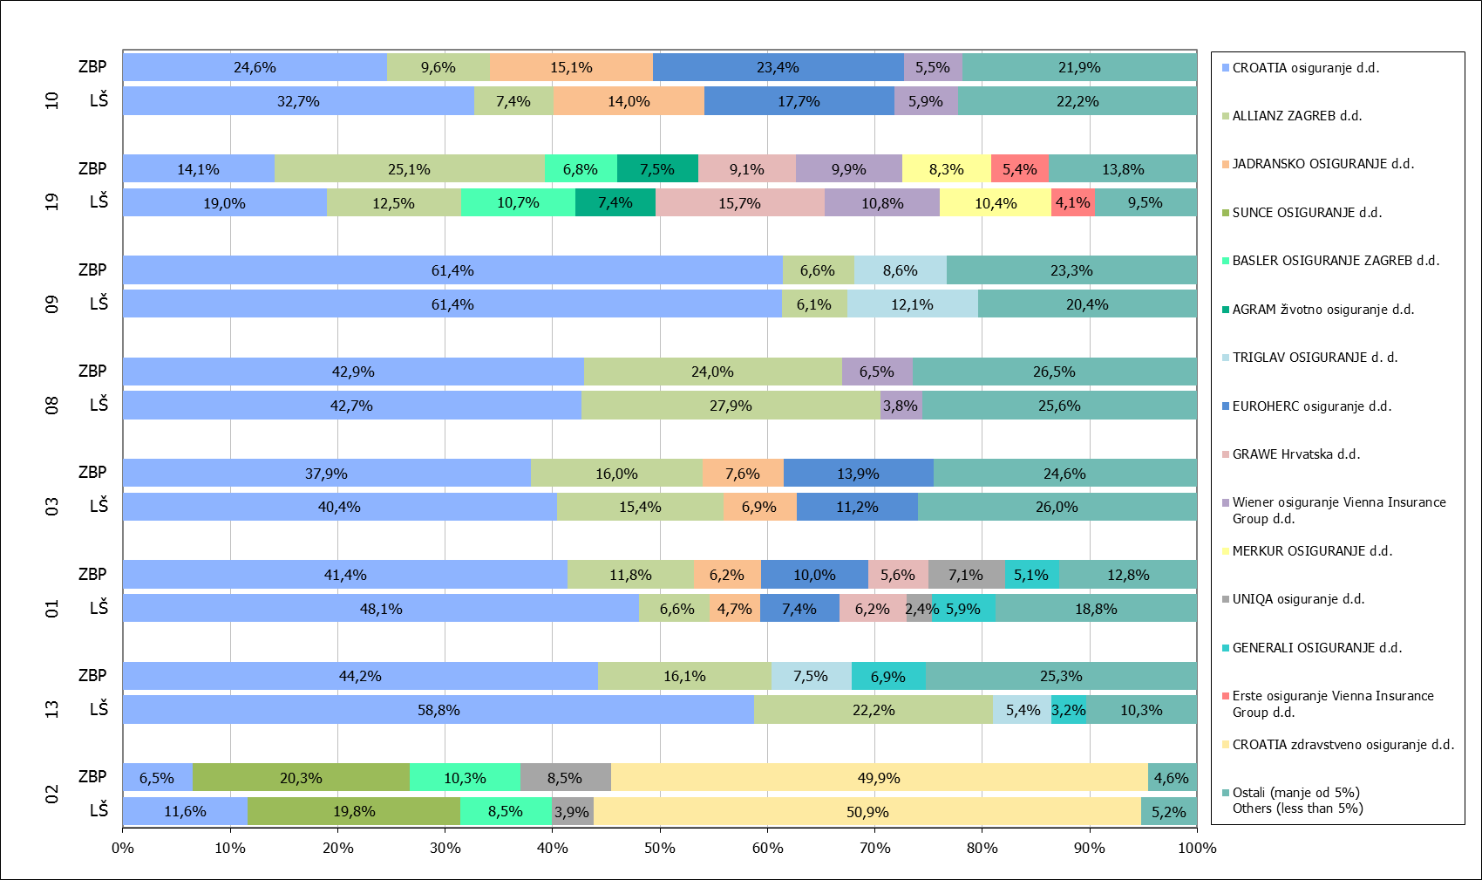

Izvor / Source: HANFA

Napomena: Grafikon prikazuje društva za osiguranje sa zaračunatom bruto premijom većom od 5% ukupne zaračunate bruto premije u promatranoj vrsti osiguranja.
Grafikon prikazuje samo vrste osiguranja sa zaračunatom bruto premijom većom od 3% ukupne zaračunate bruto premije tržišta osiguranja u RH.
Kratice ZBP i LŠ redom predstavljaju zaračunatu bruto premijiu i likvidirane štete

Note:The chart represents insurance companies with written premium greater then 5% of total written premium of the presented line of insurance.
Chart represents lines of insurance with written premium greater then 3% of total written premium of Croatian insurance market.
Abbreviations ZBP and LŠ stands for written premium and claims settled respectively.
...

32 Tablica 41,42,43-Graf 19,20
...
Izvor / Source: HANFA

Grafikon 20: Godišnja promjena vrijednosti aktivnih ugovora na dan 31. ožujka 2014.
Chart 20: Annual change in value of active contracts as at 31 March 2014
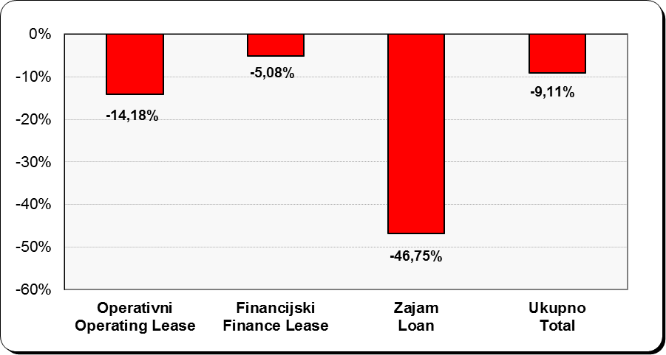

Izvor / Source: HANFA

Sadržaj / Contents
...

